PODOPOLAGAČKI RADOVI
 |  |  | AKD ZAGREB
VI |  |  | PODOPOLAGAČKI RADOVI

PROSTOR | RB | STAVKA | OPIS | JED MJ | KOLIČINA | JED CIJENA | UKUPNO

 | 1 | VI.1 | Priprema poda: OBJEKT 1 KAT I i II hodnik i uredi
 |  |  | Dobava i izrada izravnavajućeg sloja
 |  | a) | Skidanje postojećeg drvenog poda i/ili laminata i odvoz na deponij.
 |  |  | obračun po m2 | m2 | 213 |  | - €

 |  |  | Površina mora biti čista, bez pukotina, nosiva, suha, bez tvari koje mogu utjecati na prijanjanje (kao što su masti, bitumen, prašina, boja, ostaci ljepila i sl.)

 | 2 | VI.2 | PRAG VRATA
 |  |  | prijelaz bez praga, ukoliko je moguće izvesti
 |  |  | U slučaju nemogućnosti dovođenja visine podloga poda, na tim pozicijama predvidjeti prelazne lajsne. Prije nabave konzultirati se sa projektantom.
 |  |  | izvesti u ravnini, bez istaka.
 |  |  | količina je pretpostavljena
 |  |  | obračun po m1 | m1 | 11 |  | - €
 |  |  | 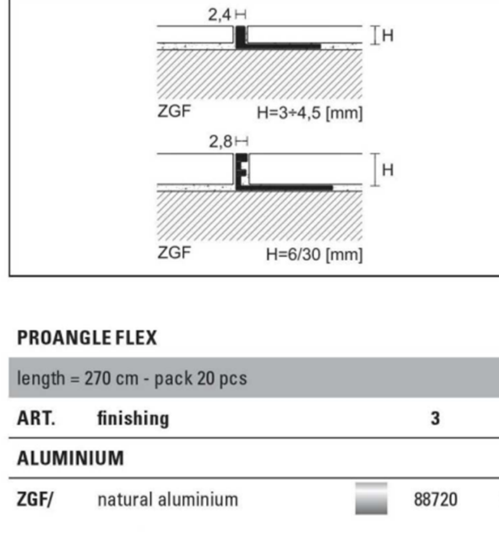

 | 3 | VI.3 | Al lajsne i profil
 |  |  | MOGUĆI RAD:
 |  |  | U slučaju nemogućnosti dovođenja visine podloga poda, na tim pozicijama predvidjeti prelazne lajsne. Prije nabave konzultirati se sa projektantom.
 |  |  | obračun po m1 | m1 |  |  | - €

 | 4 | VI.4 | Dobava i postava elastične homogene pvc podne obloge.

 |  |  | Podna obloga mora biti sljedećih karakteristika:

 |  |  | - širina role prema ISO 24341 - EN 426: 200 cm
 |  |  | - dužina role prema ISO 24341 - EN 426: 2300 cm
 |  |  | - ukupna debljina prema ISO 24346: 2,0 mm
 |  |  | - debljina nosivog sloja prema ISO 24340: 2,0 mm
 |  |  | - ukupna masa prema ISO 23997: 2800 g/m2
 |  |  | - zaštitni sloj: new iQ PUR
 |  |  | - građevinska klasa prema ISO 10874: 34 (commercial) / 43 (industrial)
 |  |  | - protukliznost prema DIN 51130: R9
 |  |  | - otporno na kotačiće stolaca prema ISO 4918
 |  |  | - otpornost na bakterije prema ISO 846: ne podržava rast i razvoj
 |  |  | - pogodno za podno grijanje: max 27°C
 |  |  | - trajno antistatična prema EN 1815: <2 kV
 |  |  | - zapaljivost: Bfl-s1 prema EN 13501-1 odnosno prema EN ISO 9239-1: ≥ 8kW/m2
 |  |  | - emisija čestica u zraku prema ISO 14644-1: ISO Class 4
 |  |  | - toplinska otpornost prema EN 12667 Approx. 0.01 m2 K/W
 |  |  | - utisak prema EN ISO 24343-1: 0,02 mm (traženo: <0,10 mm)
 |  |  | - vodonepropusnost prema EN 13553 Annex A Wetroom test GBR Class VT - nepropusno

 |  |  | PROIZVOD kao TARKETT iQ Surface ili jednakovrijedan
 |  |  | - boja i shema polaganja prema izboru projektanta
 |  |  | Uključivo dobava i postava materijala, pribor, te upotreba svih potrebnih alata i uređaja.
 |  |  |   
 |  |  | elastična podna obloga u roli

 |  | A | VINYL BIJELI -TARKETT IQ SURFACE SOLID SEASHELL 092
 |  |  | dobava i postava heterogene vinyl podne obloge po mjeri
 |  |  | sva otežanja i krojenje po mjeri uključeni u cijenu
 |  |  | obračun po m2 | m2 | 111 |  | - €
 |  |  | sve prema izmjeri u naravi i prema nacrtu u prilogu

 |  | B | VINYL SVIJETLO SIVI- TARKETT IQ SURFACE SOLID UPPER ASH 812
 |  |  | dobava i postava heterogene vinyl podne obloge po mjeri
 |  |  | sva otežanja i krojenje po mjeri uključeni u cijenu

 |  |  | obračun po m2 | m2 | 49 |  | - €
 |  |  | sve prema izmjeri u naravi i prema nacrtu u prilogu

 |  | C | VINYL TAMNO SIVI- TARKETT IQ SURFACE SOLID DARK ASH 094
 |  |  | dobava i postava heterogene vinyl podne obloge po mjeri
 |  |  | sva otežanja i krojenje po mjeri uključeni u cijenu

 |  |  | obračun po m2 | m2 | 36 |  | - €
 |  |  | sve prema izmjeri u naravi i prema nacrtu u prilogu

 | 5 | VI.5 | Dobava i postava sokla, MDF 60mm/10mm, lakirano u boju po ralu.
 |  |  | dobava i postava MDF rubne lajne 6 cm
 |  |  | sva otežanja i krojenje po mjeri uključeni u cijenu
 |  |  | ILI
 |  |  | PVC Line 172 - PVC podna rubna letva (sokl)
 |  |  | https://www.profilpas.com/hr/proizvodi/lajsne/pvc-lajsne/pvc-line-172-pvc-podna-rubna-letva-sokl

 |  |  | obračun po m2 /m1 | m1 | 106 |  | - €
 |  |  | sve prema izmjeri u naravi i prema nacrtu u prilogu

 | 6 | VI.6 | Dobava i postava elastične homogene pvc podne obloge. OBJEKT 1 I i II KAT HODNIK

 |  |  | Podna obloga mora biti sljedećih karakteristika:

 |  |  | - širina role prema ISO 24341 - EN 426: 200 cm
 |  |  | - dužina role prema ISO 24341 - EN 426: 2300 cm
 |  |  | - ukupna debljina prema ISO 24346: 2,0 mm
 |  |  | - debljina nosivog sloja prema ISO 24340: 2,0 mm
 |  |  | - ukupna masa prema ISO 23997: 2800 g/m2
 |  |  | - zaštitni sloj: new iQ PUR
 |  |  | - građevinska klasa prema ISO 10874: 34 (commercial) / 43 (industrial)
 |  |  | - protukliznost prema DIN 51130: R9
 |  |  | - otporno na kotačiće stolaca prema ISO 4918
 |  |  | - otpornost na bakterije prema ISO 846: ne podržava rast i razvoj
 |  |  | - pogodno za podno grijanje: max 27°C
 |  |  | - trajno antistatična prema EN 1815: <2 kV
 |  |  | - zapaljivost: Bfl-s1 prema EN 13501-1 odnosno prema EN ISO 9239-1: ≥ 8kW/m2
 |  |  | - emisija čestica u zraku prema ISO 14644-1: ISO Class 4
 |  |  | - toplinska otpornost prema EN 12667 Approx. 0.01 m2 K/W
 |  |  | - utisak prema EN ISO 24343-1: 0,02 mm (traženo: <0,10 mm)
 |  |  | - vodonepropusnost prema EN 13553 Annex A Wetroom test GBR Class VT - nepropusno

 |  |  | PROIZVOD kao TARKETT iQ Surface ili jednakovrijedan
 |  |  | - boja i shema polaganja prema izboru projektanta
 |  |  | Uključivo dobava i postava materijala, pribor, te upotreba svih potrebnih alata i uređaja.

 |  |  | elastična podna obloga u roli

 | 7 | VI.7 | VINYL BIJELI- IQ SURFACE SOLID SEASHELL, ROLLS 2M
 |  |  | dobava i postava heterogene vinyl podne obloge po mjeri
 |  |  | sva otežanja i krojenje po mjeri uključeni u cijenu
 |  |  | obračun po m2 | m2 | 30 |  | - €
 |  |  | sve prema izmjeri u naravi i prema nacrtu u prilogu

 | 8 | VI.8 | VINYL CRNI- IQ NATURAL BLACK, ROLLS 2M
 |  |  | dobava i postava heterogene vinyl podne obloge po mjeri
 |  |  | sva otežanja i krojenje po mjeri uključeni u cijenu

 |  |  | obračun po m2 | m2 | 6 |  | - €
 |  |  | sve prema izmjeri u naravi i prema nacrtu u prilogu

 | 9 | VI.9 | RUBNA LAJSNA- KAO POD VINYL BIJELI- IQ SURFACE SOLID SEASHELL, ROLLS 2M
 |  |  | dobava i postava heterogene vinyl podne obloge po mjeri
 |  |  | sva otežanja i krojenje po mjeri uključeni u cijenu
 |  |  | PVC Line 173 - aluminijska podna rubna letva (sokl)
 |  |  | https://www.profilpas.com/hr/proizvodi/lajsne/aluminijske-lajsne/pvc-line-173-aluminijska-podna-rubna-letva-sokl
 |  |  | obračun po m2 /m1 | m1 | 43 |  | - €
 |  |  | sve prema izmjeri u naravi i prema nacrtu u prilogu

 | 10 | VI.10 | PRIPREMA PODA UREDA 6112
 |  |  | Pod se izvodi na postojećem parketu koji se NE UKLANJA
 |  |  | Površina mora biti čista, bez pukotina, nosiva, suha, bez tvari koje mogu utjecati na prijanjanje (kao što su masti, bitumen, prašina, boja, ostaci ljepila i sl.)
 |  |  | Postojeće nečistoče treba ukloniti mehaničkim putem. Sve pukotine parketa moraju biti sanirane adekvatnim kitom. Stavka uključuje struganje podloge prema potrebi te uisavanje industrijskim usisivačem kao priprema za postavu
 |  |  | obračun po m2 | m2 | 20.00 |  | - €

 | 11 | VI.10. | Dobava i postava tekstilne podne obloge UREDA 6112
 |  |  | dobava i postava trajno antistatične tekstilne podbe obloge u pločama.
 |  |  | Obloga se postavlja na postojeći parket koji se ne uklanja.
 |  |  | Oznaka u nacrtima VII.10.
 |  |  | Tekstina podna obloga mora biti sljedećih karakteristika:
 |  |  | -dimenzija ploča 50x50 cm
 |  |  | - ukupna visina 6,0 mm
 |  |  | - visina flora 2.8 mm
 |  |  | - ukupna masa 4050 g/m2
 |  |  | - masa flora 580 g/m2
 |  |  | - tip tkanja taftani 1/10" strukturirani bukle
 |  |  | - vrsta vlakna BCF PA6
 |  |  | - tipi podloge B1 ProBase
 |  |  | - gustoća flora prema ISO 8543 0,121 g/cm³ (0,0525 lb/in³)
 |  |  | - broj čvorova: 1580 /dm² (132108,1 /yd²)
 |  |  | - dimenzionirana stabilnost : EN 986≤ 0,20 %
 |  |  | -odvodni otpor prema ISO 10965 ≤1X10 Ohm
 |  |  | -otpornost na habane prema EN 1307 33 (Heavy use)
 |  |  | - prikladan za alergičare
 |  |  | - klasa luksuza LC1
 |  |  | -izolacija udarnog zvuka 26 dB
 |  |  | - zapaljivost: Bfl-s1 prema EN 13501-1 odnosno B1 prema HR DIN 4102
 |  |  | - certifikati HR atest vatrootpornosti, GUT, CRI, BRE, GUI
 |  |  | - Cradle to Cradle®: BRONCE
 |  |  | -Ugljični otisak (Cradle-to-Gate, EPD moduli A1-A3): 7,63 kg CO₂eq/m²
 |  |  | Tekstilne ploče se polažu na protuklizni premaz (čičak ljepilo) prema preporuci proizvođača
 |  |  | kao DESSO Essence Traces - Essence Traces AD09 1511 ili jednakovrijedan
 |  |  | shema polaganja dana je u Prilogu ili po izboru projektanta

 |  |  | obračun po m2 | m2 | 20.00 |  | - €
 |  |  | Uključivo sa dobavom, postavom , sav pribor, rad i materijal sve do pune funkcionalnosti i gotovosti
 |  |  | prije izvedbe obavezno uzorak provjeriti sa projektantom

 | 11 | VI.11 | Dobava i postava sokla, MDF 60mm/10mm, lakirano u boju po ralu, usklađeno sa bojom zida UREDA 6112
 |  |  | dobava i postava MDF rubne lajne 6 cm
 |  |  | sva otežanja i krojenje po mjeri uključeni u cijenu
 |  |  | Uključivo sa dobavom, postavom , sav pribor, rad i materijal sve do pune funkcionalnosti i gotovosti
 |  |  | prije izvedbe obavezno uzorak provjeriti sa projektantom
 |  |  | obračun po m1 | m1 | 18.00 |  | - €
 |  |  | sve prema izmjeri u naravi i prema nacrtu u prilogu

 | 12 | VI.12 | PRAG VRATA UREDA 6112
 |  |  | prijelaz bez praga, ukoliko je moguće izvesti
 |  |  | U slučaju nemogućnosti dovođenja visine podloga poda, na tim pozicijama predvidjeti prelazne lajsne. Prije nabave konzultirati se sa projektantom.
 |  |  | obračun po m1 | m1 | 6.3 |  | - €

 | 13 | VI.13 | DRVENI ILI Al PRAG URED 6112
 |  |  | MOGUĆI RAD:
 |  |  | postojeći prag prema hodniku potrebno je ako je moguće ostaviti/ osvježiti ukoliko je potrebna zamjena izvesti novi u skladu sa ostalim pragovima u prostoru hodnika
 |  |  | U slučaju nemogućnosti dovođenja visine podloga poda, na tim pozicijama predvidjeti prelazne lajsne. Prije nabave konzultirati se sa projektantom.

 |  |  | obračun po m1 | m1 | 1.00 |  | - €

 | 14 | VI.14 | Razni nespecificirani i nepredviđeni manji radovi kao i pripomoći. Samo jedinične cijene
 |  |  | PKV | sati | 10.00 |  | - €
 |  |  | KV | sati | 10.00 |  | - €
 |  |  | VKV | sati | 10.00 |  | - €

VI |  |  | PODOPOLAGAČKI RADOVI UKUPNO: |  |  |  | - €

